査定結果の表示バリエーション
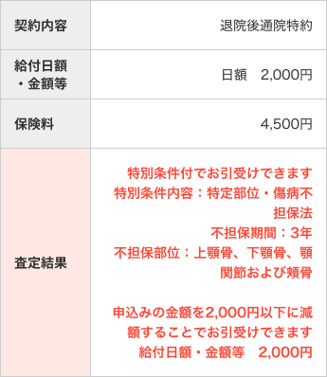
特別条件メモ
・特定障害状態不担保法
被保険者が約款に定める特定の障害(視力障害･聴力障害)状態になられた場合でも、高度障害保険金のお支払いをせず、
保険料払込免除も行わない、特別条件のことをいいます。
・特定疾病・特定部位不担保法
特定の疾病または特定の部位を一定期間保障の対象から外すことです。
この条件を付けて契約した場合、当社が指定した特定疾病または特定部位について、不担保期間中は給付金等のお支払は対象となりません。
・保険金削減支払方法
支払削減期間中に支払事由が生じた場合、支払額が削減される期間。
査定結果の表示バリエーション

特別条件
複数の不担保情報がある場合、特定高度障害状態不担保を一番上に表示すること

【特定高度障害状態不担保（「不担保種別コード」が"D"）の場合】※不担保期間不要
・査定結果項目 | 特別条件付でお引受けできます
 | 特別条件内容： | {特別条件内容}
 | 不担保部位： | {不担保部位名称}

【特定部位・傷病不担保法(「不担保種別コード」が"E")の場合】
・査定結果項目 | 特別条件付でお引受けできます
 | 特別条件内容： | {特別条件内容}
 | 不担保期間： | {不担保期間}
 | 不担保部位： | {不担保部位名称}

【保険金削減支払法(「不担保種別コード」が"S")の場合】※不担保部位不要 不担保期間を「削減期間」と名前変更
・査定結果項目 | 特別条件付でお引受けできます
 | 特別条件内容： | {特別条件内容}
 | 削減期間： | {不担保期間}

 |  |  | ※複数になった場合、1行改行
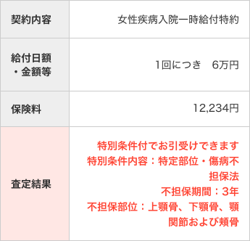
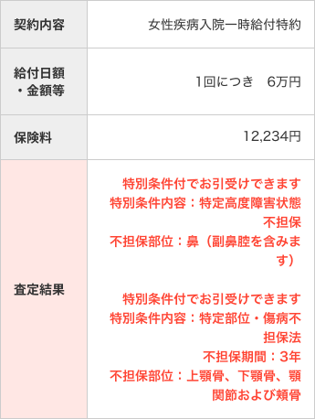

 |  |  |  | ←特別条件付きでお引き受けできますは二重に不要と思う(須永

金額制限 | ※保険料が変わるため、保険料計算を再度行う

・査定結果項目 | 申込みの金額を{査定情報の金額制限)以下に減額することでお引き受けできます
 | 給付日額・金額等 | {査定情報の金額制限}

・項目値の変更 | ※給付日額・金額等項目を制限金額に変更
 | {項目のラベルに準ずる} | {査定情報の金額制限で計算して表示}
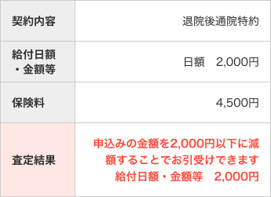

特別条件+金額制限 | ※保険料が変わるため、保険料計算を再度行う

特別条件と、金額制限の間に１行改行する

